상품제안서
스마텍 PD22.5W 워치겸용 고속충전 보조배터리 10000mAh | 상품코드: S46373

 |  |  |  |  |  |  | 02-713-8555 | www.synergygift.co.kr
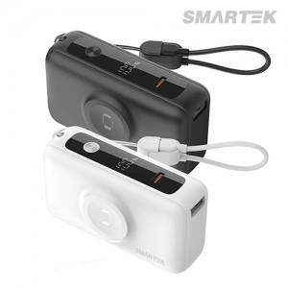

【상세/제작정보】

【인쇄/포장옵션】 | 레이저, DTF필름전사 / 포장지포장

【공급단가】 | 수량 | 20~ | 100~ | 300~ | 500~ | 1,000~
*VAT별도 | 화이트 | 16,100원 | 14,700원 | 14,000원 | 13,800원 | 13,600원
 | 블랙 | 16,100원 | 14,700원 | 14,000원 | 13,800원 | 13,600원

【상품 URL】 | https://www.synergygift.co.kr:443/src/goods_detail.php?gdno=46373

